PT
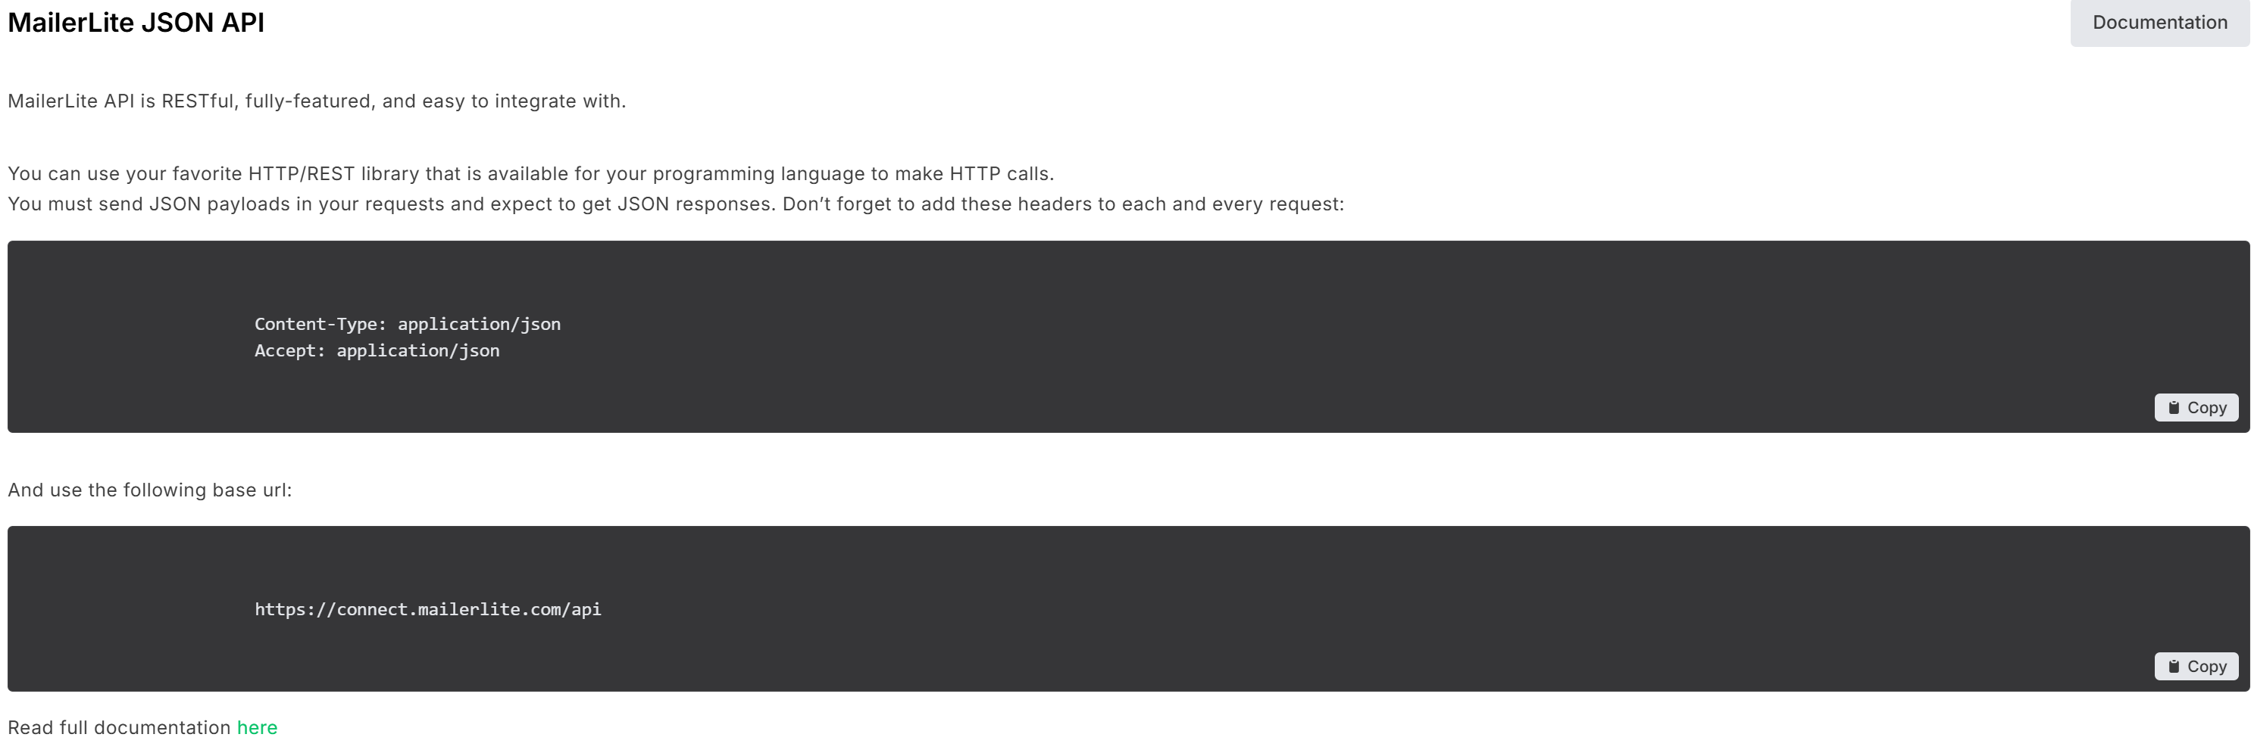
 | Alterar para Death Metal

 | Alterar para Desça para saber mais

 | Alterar para Biografia

 | Deletar


 | Alterar:
 | Ereboros é uma banda brasileira de Death Metal formada na cidade do Rio de Janeiro, reunindo músicos veteranos da cena underground nacional. Sua sonoridade transita entre agressividade extrema, densidade atmosférica e construção melódica, criando uma estética intensa e contemporânea dentro da música extrema.
 | Desde seu primeiro lançamento, em 2023, a banda vem expandindo consistentemente sua atuação através de apresentações ao vivo pelo Brasil, Europa e México, fortalecendo sua presença no circuito underground internacional. A experiência de seus integrantes e a forte abordagem estética do grupo têm contribuído para o crescimento do nome Ereboros dentro da cena extrema contemporânea.
 | Em junho de 2026, a banda inicia um novo ciclo com o lançamento de um novo single, antecipando o álbum que será oficialmente lançado em outubro de 2026. O novo material aprofunda a proposta sonora e conceitual do grupo, reforçando sua identidade dentro do metal extremo moderno.

 | Alterar para Formação

 | Alterar para Galeria e deixar apenas o vídeo novo da Depths

 | Alterar para Agenda e inserir esse API do bandsintown aqui que já vai atualizar direto:
 | 30aa1582f3a295678506dda8cd4219d8

 | Alterar para Fotos

 | Alterar para Merch

 | Alterrar para Contato e remover "Para propostas de shows, festivais e agendamentos de imprensa, entre em contato. Respondemos em até 72 horas."

 | Alterar para Enviar

Verifica se rola de coloca um se inscreva em nossa lista de emails em algumlugar aí, segue o nosso API do Mailer:

Content-Type: application/json
Accept: application/json

https://connect.mailerlite.com/api

EN
 | Alterar para Death Metal

 | Alterar para Keep Scrolling

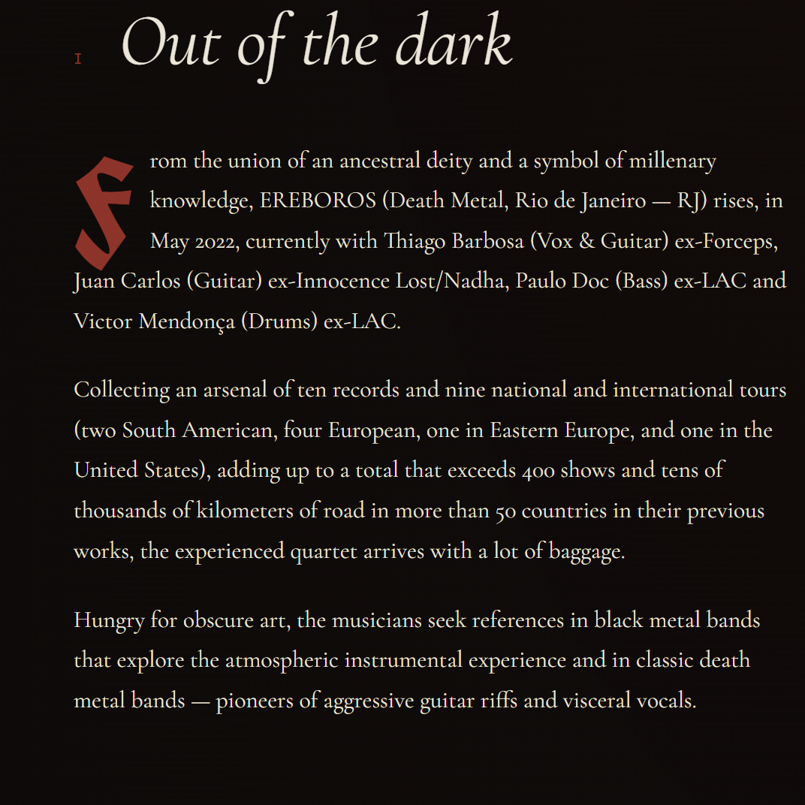
 | Alterar para Biography

 | Alterar:
 | Ereboros is a Brazilian Death Metal band formed in Rio de Janeiro, bringing together seasoned musicians from the national underground scene. Their sound blends extreme aggression, atmospheric density, and melodic composition, creating an intense and contemporary identity within extreme music.
 | Since their debut release in 2023, the band has steadily expanded its presence through live performances across Brazil, Europe, and Mexico, strengthening its position within the international underground circuit. The experience of its members, combined with the band’s strong artistic identity, has contributed to the growing recognition of the Ereboros name within the contemporary extreme metal scene.
 | In June 2026, the band begins a new chapter with the release of a new single, leading into the launch of their upcoming album, officially scheduled for October 2026. The new material further expands the group’s sonic and conceptual approach, reinforcing its identity within modern extreme metal.

 | Deletar

 | Alterar para Lineup

 | Alterar para Gallery e deixar apenas o vídeo novo da Depths

 | Alterar para Tour Dates e inserir esse API do bandsintown aqui que já vai atualizar direto:
 | 30aa1582f3a295678506dda8cd4219d8

 | Alterar para Pictures e remover o gallery pequeno


 | Alterar para Merch

 | Alterar para Contact Us

 | Deletar

 | Alterar para Send

Verifica se rola de coloca um se inscreva em nossa lista de emails em algumlugar aí, segue o nosso API do Mailer:

Content-Type: application/json
Accept: application/json

https://connect.mailerlite.com/api

